Worksheet
 |  |  |  |  | 8 (812) 565 05 34 |  |  | sales@miniworks.ru
 |  |  |  |  | Балашиха |  |  | отдел продаж
 |  |  | Адрес |  |  |  |  | Режим работы
 |  |  | Балашиха |  |  |  |  | Пн – Пт: с 8:00 до 18:00
IAZ-0160-893R
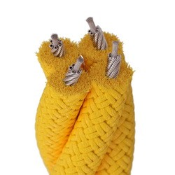 |  | 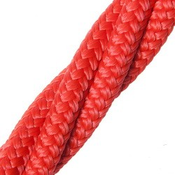 |  | 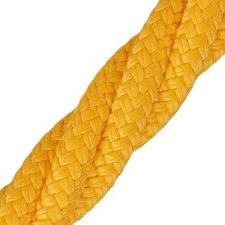 |  | 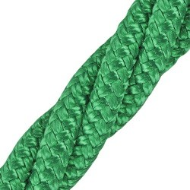 |  | 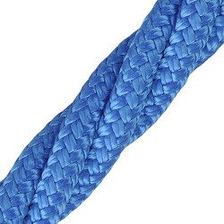 |  | 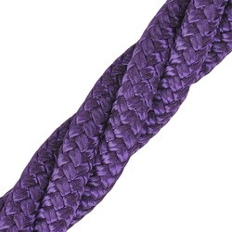
Артикул |  | Цвет |  | от 10000 | от 5000 | от 1000 | от 500 | от 100 | розница | Наличие на 27.08.2026
IAZ-0160-893S |  | черный |  | 390.00р. | 420.00р. | 460.00р. | 520.00р. | 560.00р. | 610.00р. | —
IAZ-0160-893R |  | красный |  | 390.00р. | 420.00р. | 460.00р. | 520.00р. | 560.00р. | 610.00р. | —
IAZ-0160-893Y |  | желтый |  | 390.00р. | 420.00р. | 460.00р. | 520.00р. | 560.00р. | 610.00р. | —
IAZ-0160-893G |  | зеленый |  | 390.00р. | 420.00р. | 460.00р. | 520.00р. | 560.00р. | 610.00р. | —
IAZ-0160-893B |  | синий |  | 390.00р. | 420.00р. | 460.00р. | 520.00р. | 560.00р. | 610.00р. | —
IAZ-0160-893O |  | оранжевый |  | 390.00р. | 420.00р. | 460.00р. | 520.00р. | 560.00р. | 610.00р. | —
IAZ-0160-893M |  | салатовый |  | 390.00р. | 420.00р. | 460.00р. | 520.00р. | 560.00р. | 610.00р. | —
IAZ-0160-893V |  | фиолетовый |  | 390.00р. | 420.00р. | 460.00р. | 520.00р. | 560.00р. | 610.00р. | —
 | Все цены указаны в рублях и включают в себя НДС. Все цены указаны при условии 100% предоплаты и действительны в течение 5 дней. Все цены указаны при условии самовывоза продукции со склада в г. Балашиха (для иногородних клиентов доставка до склада ТК в г. Балашиха бесплатна). Все цены указаны за стандартный цвет для каждого вида изделия (изменение цвета на любой из предлагаемой палитры +20% к стоимости, изменение цвета на любой по системе RAL +50% к стоимости). О возможных сроках поставки заказного товара, необходимо уточнять заранее

